fg_2_SUB
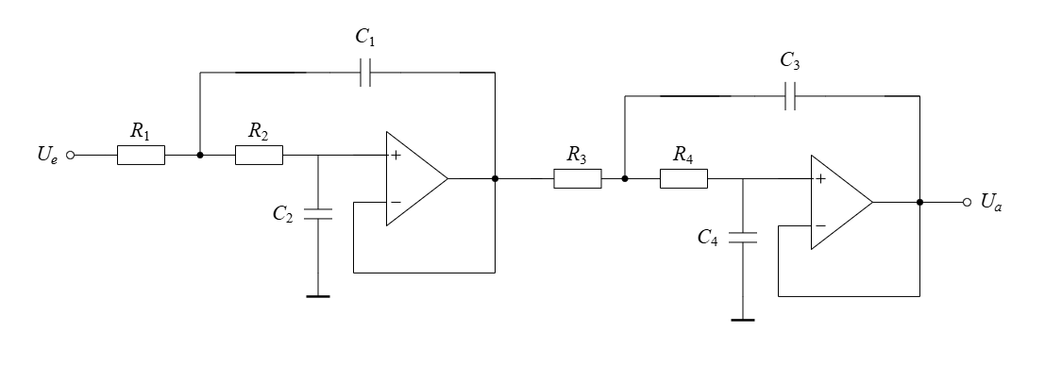
f_g | R_1 | R_2 | R_3 | R_4 | Aproximation | w_g
50 | 7510.77 | 5484.12 | 7193.54 | 5652.41 | Linkwitz/Riley | 314.16
51 | 7363.50 | 5376.59 | 7052.49 | 5541.58 | Linkwitz/Riley | 320.44
52 | 7221.89 | 5273.20 | 6916.86 | 5435.01 | Linkwitz/Riley | 326.73 | C_1= | 7.13E-07
53 | 7085.63 | 5173.70 | 6786.36 | 5332.47 | Linkwitz/Riley | 333.01 | C_2= | 3.45E-07
54 | 6954.42 | 5077.89 | 6660.68 | 5233.72 | Linkwitz/Riley | 339.29
55 | 6827.97 | 4985.57 | 6539.58 | 5138.56 | Linkwitz/Riley | 345.58
56 | 6706.04 | 4896.54 | 6422.80 | 5046.80 | Linkwitz/Riley | 351.86 | C_3= | 7.14E-07
57 | 6588.39 | 4810.64 | 6310.12 | 4958.26 | Linkwitz/Riley | 358.14 | C_4= | 3.49E-07
58 | 6474.80 | 4727.69 | 6201.33 | 4872.77 | Linkwitz/Riley | 364.42
59 | 6365.06 | 4647.56 | 6096.22 | 4790.18 | Linkwitz/Riley | 370.71
60 | 6258.97 | 4570.10 | 5994.62 | 4710.35 | Linkwitz/Riley | 376.99 | Q_1= | 0.71
61 | 6156.37 | 4495.18 | 5896.34 | 4633.13 | Linkwitz/Riley | 383.27 | Q_2= | 0.71
62 | 6057.07 | 4422.68 | 5801.24 | 4558.40 | Linkwitz/Riley | 389.56
63 | 5960.93 | 4352.48 | 5709.16 | 4486.04 | Linkwitz/Riley | 395.84
64 | 5867.79 | 4284.47 | 5619.95 | 4415.95 | Linkwitz/Riley | 402.12
65 | 5777.51 | 4218.56 | 5533.49 | 4348.01 | Linkwitz/Riley | 408.41
66 | 5689.98 | 4154.64 | 5449.65 | 4282.13 | Linkwitz/Riley | 414.69
67 | 5605.05 | 4092.63 | 5368.31 | 4218.22 | Linkwitz/Riley | 420.97
68 | 5522.62 | 4032.44 | 5289.37 | 4156.19 | Linkwitz/Riley | 427.26
69 | 5442.59 | 3974.00 | 5212.71 | 4095.95 | Linkwitz/Riley | 433.54
70 | 5364.83 | 3917.23 | 5138.24 | 4037.44 | Linkwitz/Riley | 439.82
71 | 5289.27 | 3862.06 | 5065.87 | 3980.57 | Linkwitz/Riley | 446.11
72 | 5215.81 | 3808.42 | 4995.51 | 3925.29 | Linkwitz/Riley | 452.39
73 | 5144.36 | 3756.25 | 4927.08 | 3871.52 | Linkwitz/Riley | 458.67
74 | 5074.84 | 3705.49 | 4860.50 | 3819.20 | Linkwitz/Riley | 464.96
75 | 5007.18 | 3656.08 | 4795.69 | 3768.28 | Linkwitz/Riley | 471.24
76 | 4941.29 | 3607.98 | 4732.59 | 3718.69 | Linkwitz/Riley | 477.52
77 | 4877.12 | 3561.12 | 4671.13 | 3670.40 | Linkwitz/Riley | 483.81
78 | 4814.60 | 3515.46 | 4611.24 | 3623.34 | Linkwitz/Riley | 490.09
79 | 4753.65 | 3470.96 | 4552.87 | 3577.48 | Linkwitz/Riley | 496.37
80 | 4694.23 | 3427.58 | 4495.96 | 3532.76 | Linkwitz/Riley | 502.65
81 | 4636.28 | 3385.26 | 4440.46 | 3489.14 | Linkwitz/Riley | 508.94
82 | 4579.74 | 3343.98 | 4386.30 | 3446.59 | Linkwitz/Riley | 515.22
83 | 4524.56 | 3303.69 | 4333.46 | 3405.07 | Linkwitz/Riley | 521.50
84 | 4470.70 | 3264.36 | 4281.87 | 3364.53 | Linkwitz/Riley | 527.79
85 | 4418.10 | 3225.96 | 4231.49 | 3324.95 | Linkwitz/Riley | 534.07
86 | 4366.73 | 3188.44 | 4182.29 | 3286.29 | Linkwitz/Riley | 540.35
87 | 4316.53 | 3151.80 | 4134.22 | 3248.51 | Linkwitz/Riley | 546.64
88 | 4267.48 | 3115.98 | 4087.24 | 3211.60 | Linkwitz/Riley | 552.92
89 | 4219.53 | 3080.97 | 4041.31 | 3175.51 | Linkwitz/Riley | 559.20
90 | 4172.65 | 3046.74 | 3996.41 | 3140.23 | Linkwitz/Riley | 565.49
91 | 4126.80 | 3013.25 | 3952.49 | 3105.72 | Linkwitz/Riley | 571.77
92 | 4081.94 | 2980.50 | 3909.53 | 3071.96 | Linkwitz/Riley | 578.05
93 | 4038.05 | 2948.45 | 3867.49 | 3038.93 | Linkwitz/Riley | 584.34
94 | 3995.09 | 2917.09 | 3826.35 | 3006.60 | Linkwitz/Riley | 590.62
95 | 3953.04 | 2886.38 | 3786.07 | 2974.96 | Linkwitz/Riley | 596.90
96 | 3911.86 | 2856.31 | 3746.63 | 2943.97 | Linkwitz/Riley | 603.19
97 | 3871.53 | 2826.87 | 3708.01 | 2913.62 | Linkwitz/Riley | 609.47
98 | 3832.02 | 2798.02 | 3670.17 | 2883.88 | Linkwitz/Riley | 615.75
99 | 3793.32 | 2769.76 | 3633.10 | 2854.75 | Linkwitz/Riley | 622.04
100 | 3755.38 | 2742.06 | 3596.77 | 2826.21 | Linkwitz/Riley | 628.32
101 | 3718.20 | 2714.91 | 3561.16 | 2798.23 | Linkwitz/Riley | 634.60
102 | 3681.75 | 2688.30 | 3526.24 | 2770.79 | Linkwitz/Riley | 640.88
103 | 3646.00 | 2662.20 | 3492.01 | 2743.89 | Linkwitz/Riley | 647.17
104 | 3610.95 | 2636.60 | 3458.43 | 2717.51 | Linkwitz/Riley | 653.45
105 | 3576.56 | 2611.49 | 3425.49 | 2691.63 | Linkwitz/Riley | 659.73
106 | 3542.82 | 2586.85 | 3393.18 | 2666.23 | Linkwitz/Riley | 666.02
107 | 3509.70 | 2562.67 | 3361.47 | 2641.32 | Linkwitz/Riley | 672.30
108 | 3477.21 | 2538.95 | 3330.34 | 2616.86 | Linkwitz/Riley | 678.58
109 | 3445.31 | 2515.65 | 3299.79 | 2592.85 | Linkwitz/Riley | 684.87
110 | 3413.99 | 2492.78 | 3269.79 | 2569.28 | Linkwitz/Riley | 691.15
111 | 3383.23 | 2470.33 | 3240.33 | 2546.13 | Linkwitz/Riley | 697.43
112 | 3353.02 | 2448.27 | 3211.40 | 2523.40 | Linkwitz/Riley | 703.72
113 | 3323.35 | 2426.60 | 3182.98 | 2501.07 | Linkwitz/Riley | 710.00
114 | 3294.20 | 2405.32 | 3155.06 | 2479.13 | Linkwitz/Riley | 716.28
115 | 3265.55 | 2384.40 | 3127.63 | 2457.57 | Linkwitz/Riley | 722.57
116 | 3237.40 | 2363.85 | 3100.66 | 2436.39 | Linkwitz/Riley | 728.85
117 | 3209.73 | 2343.64 | 3074.16 | 2415.56 | Linkwitz/Riley | 735.13
118 | 3182.53 | 2323.78 | 3048.11 | 2395.09 | Linkwitz/Riley | 741.42
119 | 3155.78 | 2304.25 | 3022.50 | 2374.96 | Linkwitz/Riley | 747.70
120 | 3129.49 | 2285.05 | 2997.31 | 2355.17 | Linkwitz/Riley | 753.98
121 | 3103.62 | 2266.17 | 2972.54 | 2335.71 | Linkwitz/Riley | 760.27
122 | 3078.18 | 2247.59 | 2948.17 | 2316.56 | Linkwitz/Riley | 766.55
123 | 3053.16 | 2229.32 | 2924.20 | 2297.73 | Linkwitz/Riley | 772.83
124 | 3028.54 | 2211.34 | 2900.62 | 2279.20 | Linkwitz/Riley | 779.11
125 | 3004.31 | 2193.65 | 2877.42 | 2260.97 | Linkwitz/Riley | 785.40
126 | 2980.46 | 2176.24 | 2854.58 | 2243.02 | Linkwitz/Riley | 791.68
127 | 2957.00 | 2159.10 | 2832.10 | 2225.36 | Linkwitz/Riley | 797.96
128 | 2933.89 | 2142.24 | 2809.98 | 2207.97 | Linkwitz/Riley | 804.25
129 | 2911.15 | 2125.63 | 2788.19 | 2190.86 | Linkwitz/Riley | 810.53
130 | 2888.76 | 2109.28 | 2766.75 | 2174.01 | Linkwitz/Riley | 816.81

